상품제안서
실리콘 싱글 릴리즈 마사지볼 63mm | 상품코드: S41552

 |  |  |  |  |  |  | 02-713-8555 | www.synergygift.co.kr
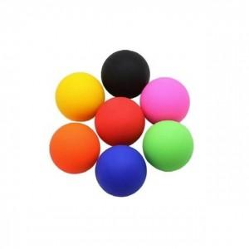

【상세/제작정보】 | <p><span style="font-size: 14pt;">※ 기본수량 미만 발주 진행시 별도 문의 바랍니다.</span></p><p><span style="font-size: 14pt;">※ 불박인쇄는 디자인당 금형비 발생됩니다.</span></p>

【인쇄/포장옵션】 | 실크, 불박 / OPP(비닐)

【공급단가】 | 수량 | 100~ | 300~ | 500~ | 1,000~ | 5,000~
*VAT별도 | 단가 | 3,800원 | 3,710원 | 3,620원 | 3,480원 | 3,330원

【상품 URL】 | https://www.synergygift.co.kr:443/src/goods_detail.php?gdno=41552

